상품제안서
굿즈 타이틀리스트 PRO V1X 5구 | 상품코드: S39792

 |  |  |  |  |  |  | 02-713-8555 | www.synergygift.co.kr
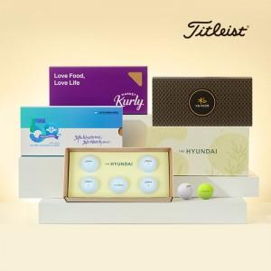

【상세/제작정보】 | 골프공5P + 슬라이딩케이스 + 내부 간지 컬러인쇄 포함

【인쇄/포장옵션】 | 볼+케이스 컬러인쇄 / 슬라이딩케이스+간지

【공급단가】 | 수량 | 50~ | 100~ | 300~ | 500~ | 1,000~
*VAT별도 | 단가 | 40,800원 | 40,400원 | 39,000원 | 38,200원 | 37,100원

【상품 URL】 | https://www.synergygift.co.kr:443/src/goods_detail.php?gdno=39792

